result
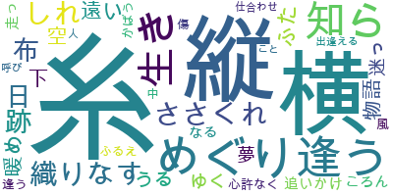
糸 | 8
横 | 3
縦 | 3
ささくれ | 2
しれ | 2
めぐり逢う | 2
布 | 2
日 | 2
生き | 2
知ら | 2
織りなす | 2
跡 | 2
うる | 1
かばう | 1
こと | 1
ころん | 1
なる | 1
ふた | 1
ふるえ | 1
ゆく | 1
下 | 1
中 | 1
人 | 1
仕合わせ | 1
傷 | 1
出逢える | 1
呼び | 1
夢 | 1
心許なく | 1
暖め | 1
物語 | 1
空 | 1
走っ | 1
迷っ | 1
追いかけ | 1
逢う | 1
遠い | 1
風 | 1

